상품제안서
위드 미니에코백+담요세트 | 상품코드: F22489

 |  |  |  |  |  |  | 02-412-0044 | www.easy1.co.kr
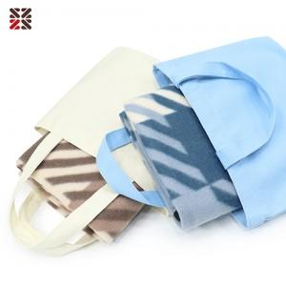

【상세/제작정보】 | <p>​</p>

【인쇄/포장옵션】 | 실크, 자수 / OPP(비닐)

【공급단가】 | 수량 | 200~ | 500~ | 1,000~ | 3,000~ | 5,000~
*VAT별도 | 단가 | 5,530원 | 5,330원 | 5,120원 | 4,920원 | 4,790원

【상품 URL】 | https://easy1.co.kr:443/src/goods_detail.php?gdno=22489

